Tabele zbiorcze
PZPM na podstawie danych CEP |  |  |  |  |  | 2022-11-08
 |  |  |  |  |  | sztuki
PIERWSZE REJESTRACJE NOWYCH PRZYCZEP I NACZEP* w tym przyczepy lekkie
 | 2022 Paź | 2021 Paź | % zmiana r/r | 2022 Sty - Paź | 2021 Sty - Paź | % zmiana r/r
PRZYCZEPY | 4,940 | 5,363 | -7.9% | 58,863 | 67,445 | -12.7%
przyczepy ciężarowe | 997 | 1,156 | -13.8% | 10,145 | 11,695 | -13.3%
przyczepy specjalne | 158 | 127 | 24.4% | 2,147 | 1,987 | 8.1%
przyczepy lekkie | 3,292 | 3,477 | -5.3% | 39,509 | 46,345 | -14.8%
przyczepy ciężarowe rolnicze | 493 | 603 | -18.2% | 7,058 | 7,416 | -4.8%
przyczepy inne | - | - |  | 4 | 2 | 100.0%
NACZEPY | 2,161 | 2,687 | -19.6% | 21,007 | 24,432 | -14.0%
naczepy ciężarowe | 2,159 | 2,686 | -19.6% | 20,999 | 24,420 | -14.0%
naczepy specjalne | 2 | 1 | 100.0% | 8 | 12 | -33.3%
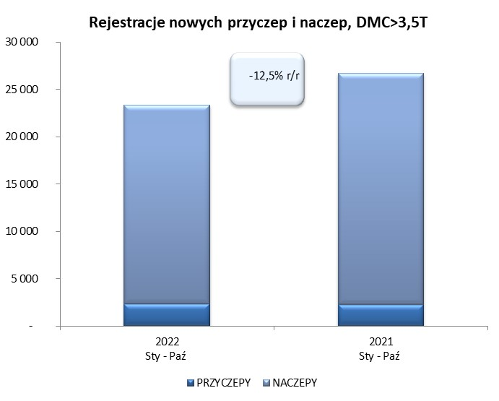
RAZEM PRZYCZEPY I NACZEPY | 7,101 | 8,050 | -11.8% | 79,870 | 91,877 | -13.1%
*/ bez rejestracji czasowych
Źródło: analizy PZPM na podstawie CEP
Source: PZPM analysis based on Central Register of Vehicles

 |  |  |  |  |  | sztuki
PIERWSZE REJESTRACJE NOWYCH, PRZYCZEP I NACZEP*, DMC>3.5T
 | 2022 Paź | 2021 Paź | % zmiana r/r | 2022 Sty - Paź | 2021 Sty - Paź | % zmiana r/r
PRZYCZEPY, DMC>3.5T | 232 | 268 | -13.4% | 2,376 | 2,280 | 4.2%
PRZYCZEPY CIĘŻAROWE | 230 | 261 | -11.9% | 2,354 | 2,254 | 4.4%
PRZYCZEPY SPECJALNE | 2 | 7 | -71.4% | 22 | 26 | -15.4%
NACZEPY, DMC>3.5T | 2,159 | 2,687 | -19.7% | 20,991 | 24,417 | -14.0%
NACZEPY CIĘŻAROWE | 2,158 | 2,686 | -19.7% | 20,987 | 24,407 | -14.0%
NACZEPY SPECJALNE | 1 | 1 | 0.0% | 4 | 10 | -60.0%
RAZEM NACZEPY I PRZYCZEPY | 2,391 | 2,955 | -19.1% | 23,367 | 26,697 | -12.5%
*/ bez rejestracji czasowych
Źródło: analizy PZPM na podstawie CEP
Source: PZPM analysis based on Central Register of Vehicles

Ranking PiN_DMC>3,5T
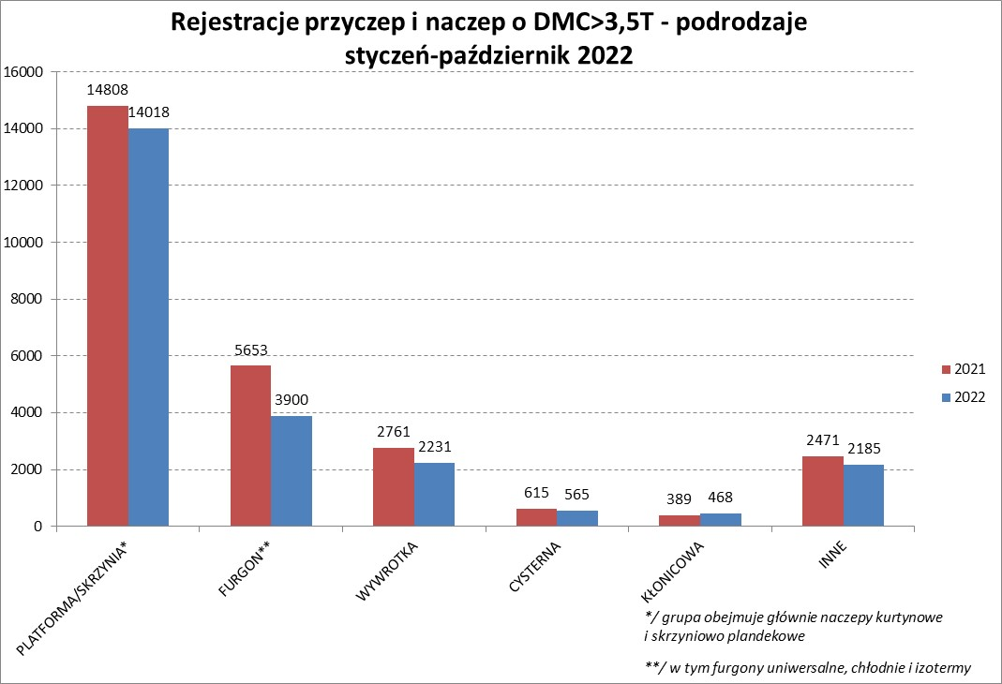
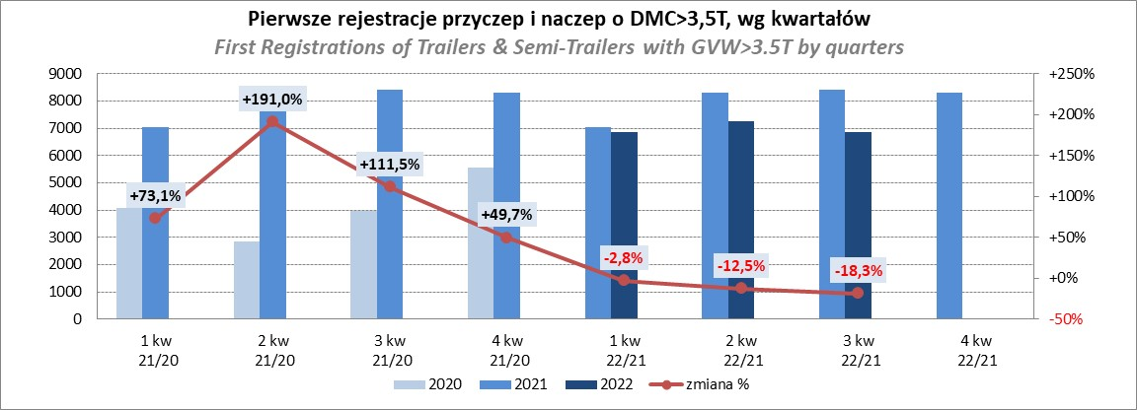
PZPM |  |  |  |  |  | 2022-11-08
Pierwsze rejestracje NOWYCH przyczep i naczep* o DMC>3,5T, udział w rynku %
First Registrations of NEW Trailers & Semi-Trailers with GVW>3.5T, Market Share %
 |  |  |  |  |  | Sztuki / Units
Pozycja | Marka | Rok narastająco Styczeń - Październik
 |  | YTD January - October
 |  | 2022 |  | 2021 |  | Zmiana % r/r
No. | Make
 |  | Ogółem | Udział % | Ogółem | Udział % | Change % y/y
 |  | Total | Mkt shr % | Total | Mkt shr %
1 | SCHMITZ CARGOBULL | 5352 | 22.90% | 6851 | 25.66% | -21.9%
2 | WIELTON | 3630 | 15.53% | 3211 | 12.03% | 13.0%
3 | KRONE | 3194 | 13.67% | 5468 | 20.48% | -41.6%
4 | KOEGEL | 2227 | 9.53% | 2277 | 8.53% | -2.2%
5 | SCHWARZMUELLER | 1104 | 4.72% | 984 | 3.69% | 12.2%
6 | KAESSBOHRER | 701 | 3.00% | 718 | 2.69% | -2.4%
7 | WECON | 634 | 2.71% | 585 | 2.19% | 8.4%
8 | BODEX | 540 | 2.31% | 564 | 2.11% | -4.3%
9 | BERGER | 462 | 1.98% | 425 | 1.59% | 8.7%
10 | GNIOTPOL | 459 | 1.96% | 414 | 1.55% | 10.9%
11 | ZASŁAW | 402 | 1.72% | 388 | 1.45% | 3.6%
12 | KEMPF | 360 | 1.54% | 321 | 1.20% | 12.1%
13 | FLIEGL | 293 | 1.25% | 322 | 1.21% | -9.0%
14 | INTER CARS - FEBER | 257 | 1.10% | 281 | 1.05% | -8.5%
15 | REDOS | 221 | 0.95% | 222 | 0.83% | -0.5%
16 | MHS | 202 | 0.86% | 202 | 0.76% | 0.0%
17 | MEGA | 198 | 0.85% | 237 | 0.89% | -16.5%
18 | LAMBERET | 196 | 0.84% | 84 | 0.31% | 133.3%
19 | CIMC | 192 | 0.82% | 265 | 0.99% | -27.5%
20 | CHEREAU | 159 | 0.68% | 180 | 0.67% | -11.7%
 | Pozostałe / Others | 2584 | 11.1% | 2698 | 10.1% | -4.2%
 | OGÓŁEM / TOTAL | 23367 | 100% | 26697 | 100% | -12.5%
*/ bez rejestracji czasowych
Źródło: analizy PZPM na podstawie CEP
Source: PZPM analysis based on Central Register of Vehicles

Ranking Naczepy DMC>3,5T

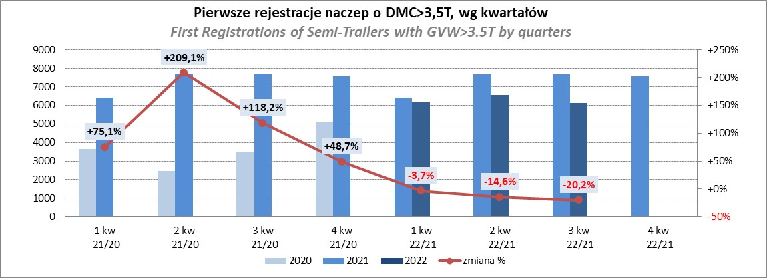
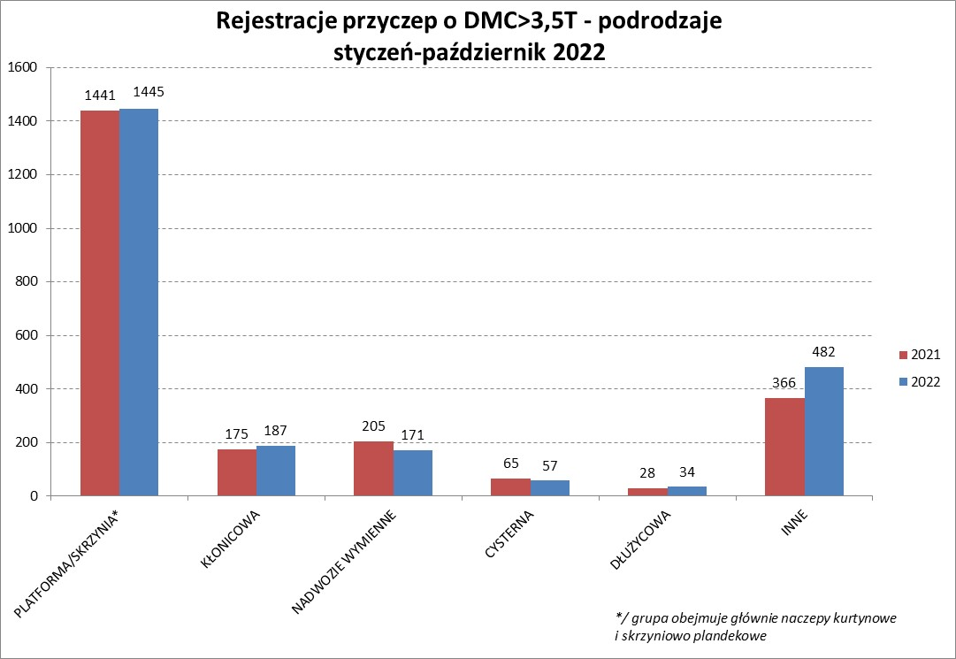
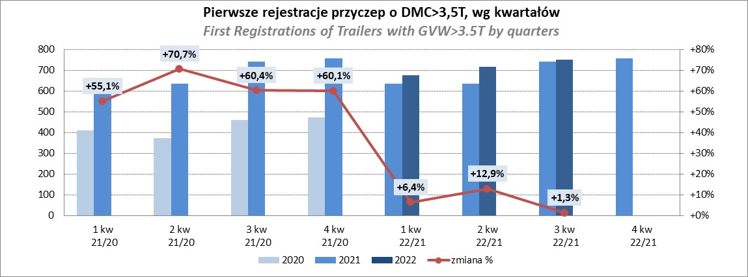
PZPM |  |  |  |  |  | 2022-11-08
Pierwsze rejestracje NOWYCH naczep* o DMC>3,5T, udział w rynku %
First Registrations of NEW Semi-Trailers with GVW>3.5T, Market Share %
 |  |  |  |  |  | Sztuki
Pozycja | Marka | Rok narastająco Styczeń - Październik
 |  | YTD January - October
 |  | 2022 |  | 2021 |  | Zmiana % r/r
No. | Make
 |  | Ogółem | Udział % | Ogółem | Udział % | Change % y/y
 |  | Total | Mkt shr % | Total | Mkt shr %
1 | SCHMITZ CARGOBULL | 5347 | 25.5% | 6842 | 28.02% | -21.9%
2 | WIELTON | 3361 | 16.0% | 2971 | 12.17% | 13.1%
3 | KRONE | 3182 | 15.2% | 5433 | 22.25% | -41.4%
4 | KOEGEL | 2217 | 10.6% | 2244 | 9.19% | -1.2%
5 | SCHWARZMUELLER | 1096 | 5.2% | 971 | 3.98% | 12.9%
6 | KAESSBOHRER | 683 | 3.3% | 707 | 2.90% | -3.4%
7 | BODEX | 525 | 2.5% | 546 | 2.24% | -3.8%
8 | BERGER | 462 | 2.2% | 424 | 1.74% | 9.0%
9 | KEMPF | 359 | 1.7% | 321 | 1.31% | 11.8%
10 | ZASŁAW | 351 | 1.7% | 331 | 1.36% | 6.0%
11 | FLIEGL | 268 | 1.3% | 296 | 1.21% | -9.5%
12 | INTER CARS - FEBER | 256 | 1.2% | 281 | 1.15% | -8.9%
13 | LAMBERET | 196 | 0.9% | 84 | 0.34% | 133.3%
14 | MEGA | 193 | 0.9% | 237 | 0.97% | -18.6%
15 | CIMC | 192 | 0.9% | 265 | 1.09% | -27.5%
16 | CHEREAU | 159 | 0.8% | 180 | 0.74% | -11.7%
17 | BENALU | 143 | 0.7% | 166 | 0.68% | -13.9%
18 | FFB FELDBINDER | 129 | 0.6% | 142 | 0.58% | -9.2%
19 | D-TEC | 121 | 0.6% | 87 | 0.36% | 39.1%
20 | KNAPEN | 105 | 0.5% | 94 | 0.38% | 11.7%
 | Pozostałe / Others | 1646 | 7.8% | 1795 | 7.4% | -8.3%
 | OGÓŁEM / TOTAL | 20991 | 100% | 24417 | 100% | -14.0%
*/ bez rejestracji czasowych
Źródło: analizy PZPM na podstawie CEP
Source: PZPM analysis based on Central Register of Vehicles

Przyczepy lekkie
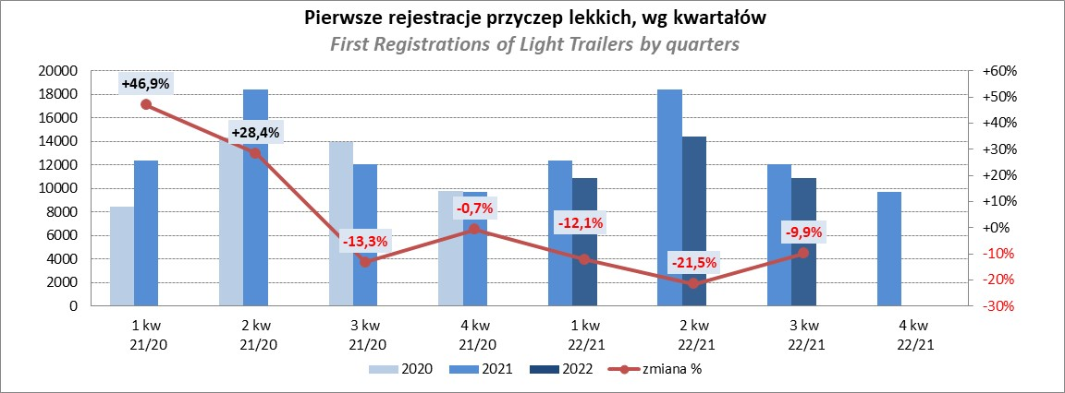
PZPM |  |  |  |  |  | 2022-11-08
Pierwsze rejestracje NOWYCH przyczep lekkich*, udział w rynku %
First Registrations of NEW Light Trailers*, Market Share %
 |  |  |  |  |  | Sztuki / Units
Pozycja | Marka | Rok narastająco Styczeń - Październik
 |  | YTD January - October
 |  | 2022 |  | 2021 |  | Zmiana % r/r
No. | Make
 |  | Ogółem | Udział % | Ogółem | Udział % | Change % y/y
 |  | Total | Mkt shr % | Total | Mkt shr %
1 | NEPTUN-SORELPOL | 10850 | 27.46% | 12336 | 26.62% | -12.0%
2 | TEMARED | 9515 | 24.08% | 10156 | 21.91% | -6.3%
3 | ZASŁAW | 3368 | 8.52% | 4312 | 9.30% | -21.9%
4 | NIEWIADÓW | 2847 | 7.21% | 4558 | 9.83% | -37.5%
5 | FARO | 1541 | 3.90% | 1788 | 3.86% | -13.8%
6 | MARTZ | 1465 | 3.71% | 1552 | 3.35% | -5.6%
7 | RYDWAN | 1339 | 3.39% | 1591 | 3.43% | -15.8%
8 | BRENDERUP-THULE TRAILERS | 797 | 2.02% | 1265 | 2.73% | -37.0%
9 | WIOLA | 662 | 1.68% | 691 | 1.49% | -4.2%
10 | WIDPOL | 646 | 1.64% | 677 | 1.46% | -4.6%
11 | FRACHT | 491 | 1.24% | 412 | 0.89% | 19.2%
12 | GŁOWACZ | 390 | 0.99% | 431 | 0.93% | -9.5%
13 | LORRIES | 389 | 0.98% | 407 | 0.88% | -4.4%
14 | CARRO | 351 | 0.89% | 452 | 0.98% | -22.3%
15 | SPAWLINE | 342 | 0.87% | 276 | 0.60% | 23.9%
16 | STIM | 333 | 0.84% | 415 | 0.90% | -19.8%
17 | W.N.P. M.SUSKI | 326 | 0.83% | 413 | 0.89% | -21.1%
18 | SYLAND | 319 | 0.81% | 486 | 1.05% | -34.4%
19 | MASTER-TECH | 287 | 0.73% | 315 | 0.68% | -8.9%
20 | MIRO-CAR1 | 225 | 0.57% | 318 | 0.69% | -29.2%
 | Pozostałe / Others | 3026 | 7.7% | 3494 | 7.5% | -13.4%
 | OGÓŁEM / TOTAL | 39509 | 100% | 46345 | 100% | -14.8%
*/ bez rejestracji czasowych
Źródło: analizy PZPM na podstawie CEP
Source: PZPM analysis based on Central Register of Vehicles

Ranking_P-CR
PZPM |  |  |  |  |  | 2022-11-08
Pierwsze rejestracje NOWYCH przyczep ciężarowych rolniczych*, udział w rynku %
First Registrations of NEW Agricultural Trailers*, Market Share %
 |  |  |  |  |  | Sztuki / Units
Pozycja | Marka | Rok narastająco Styczeń - Październik
 |  | YTD January - October
 |  | 2022 |  | 2021 |  | Zmiana % r/r
No. | Make
 |  | Ogółem | Udział % | Ogółem | Udział % | Change % y/y
 |  | Total | Mkt shr % | Total | Mkt shr %
1 | PRONAR | 2611 | 36.99% | 2809 | 37.88% | -7.0%
2 | METAL-FACH | 709 | 10.05% | 986 | 13.30% | -28.1%
3 | WIELTON | 660 | 9.35% | 685 | 9.24% | -3.6%
4 | METALTECH | 522 | 7.40% | 646 | 8.71% | -19.2%
5 | ZASŁAW | 322 | 4.56% | 394 | 5.31% | -18.3%
6 | PPHU WODZIŃSKI | 275 | 3.90% | 221 | 2.98% | 24.4%
7 | MARPOL | 244 | 3.46% | 145 | 1.96% | 68.3%
8 | MEPROZET | 240 | 3.40% | 241 | 3.25% | -0.4%
9 | JOSKIN | 177 | 2.51% | 91 | 1.23% | 94.5%
10 | CYNKOMET | 173 | 2.45% | 263 | 3.55% | -34.2%
11 | POMOT | 160 | 2.27% | 159 | 2.14% | 0.6%
12 | TECHMONT | 114 | 1.62% | 83 | 1.12% | 37.3%
13 | FLIEGL | 112 | 1.59% | 81 | 1.09% | 38.3%
14 | BBC | 110 | 1.56% | 67 | 0.90% | 64.2%
15 | GOMAR | 102 | 1.45% | 91 | 1.23% | 12.1%
 | Pozostałe / Others | 527 | 7.5% | 454 | 6.1% | 16.1%
 | OGÓŁEM / TOTAL | 7058 | 100% | 7416 | 100% | -4.8%
*/ bez rejestracji czasowych
Źródło: analizy PZPM na podstawie CEP
Source: PZPM analysis based on Central Register of Vehicles
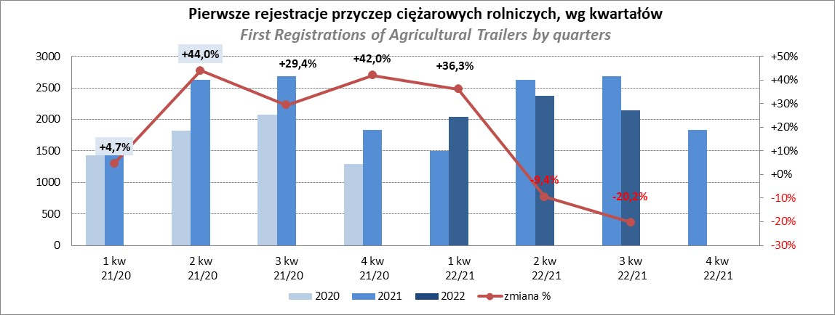

PZPM
Source: PZPM analysis based on Central Register of Vehicles

Ranking_CR
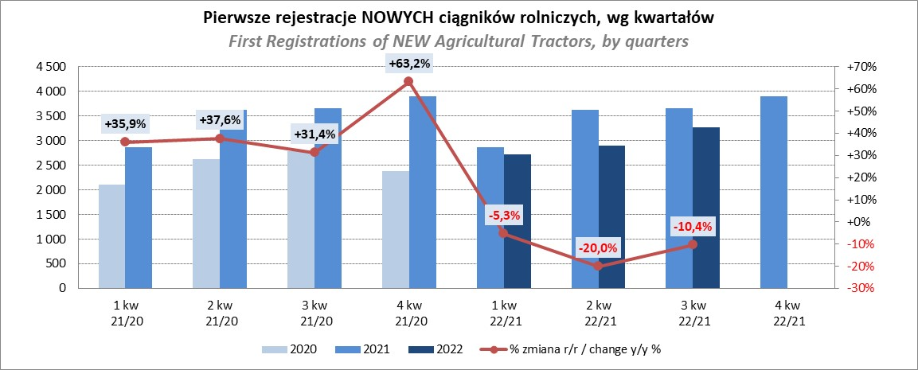
PZPM |  |  |  |  |  | 2022-11-08
Pierwsze rejestracje NOWYCH ciągników rolniczych*, udział w rynku %
First Registrations of NEW Agricultural Tractors*, Market Share %
 |  |  |  |  |  | Sztuki / Units
Pozycja | Marka | Rok narastająco Styczeń - Październik
 |  | YTD January - October
 |  | 2022 |  | 2021 |  | Zmiana % r/r
No. | Make
 |  | Ogółem | Udział % | Ogółem | Udział % | Change % y/y
 |  | Total | Mkt shr % | Total | Mkt shr %
1 | NEW HOLLAND | 1,554 | 15.81% | 2,082 | 18.40% | -25.4%
2 | JOHN DEERE | 1,398 | 14.22% | 1,247 | 11.02% | 12.1%
3 | KUBOTA | 885 | 9.00% | 1,315 | 11.62% | -32.7%
4 | DEUTZ-FAHR | 849 | 8.64% | 1,060 | 9.37% | -19.9%
5 | ZETOR | 779 | 7.92% | 777 | 6.87% | 0.3%
6 | CASE IH | 772 | 7.85% | 822 | 7.26% | -6.1%
7 | MASSEY FERGUSON | 730 | 7.43% | 625 | 5.52% | 16.8%
8 | CLAAS | 423 | 4.30% | 526 | 4.65% | -19.6%
9 | FARMTRAC | 422 | 4.29% | 407 | 3.60% | 3.7%
10 | VALTRA | 417 | 4.24% | 416 | 3.68% | 0.2%
11 | STEYR | 316 | 3.21% | 303 | 2.68% | 4.3%
12 | SOLIS | 253 | 2.57% | 247 | 2.18% | 2.4%
13 | FENDT | 244 | 2.48% | 309 | 2.73% | -21.0%
14 | LOVOL | 159 | 1.62% | 314 | 2.77% | -49.4%
15 | ARBOS | 84 | 0.85% | 399 | 3.53% | -78.9%
 | Pozostałe / Others | 545 | 5.5% | 468 | 4.1% | 16.5%
 | OGÓŁEM / TOTAL | 9,830 | 100% | 11,317 | 100% | -13.1%
*Pojazdy zarejestrowane jako Ciągniki Rolnicze bez wyróżnionych jako potencjalne ATV / UTV
** Liczby zawierają rejestracje czasowe na koniec miesięcy
Źródło: analizy PZPM na podstawie CEP
*Vehicles registered as Agricultural Tractors without considered as ATV / UTV
Source: PZPM analysis based on Central Register of Vehicles

